Sheet1
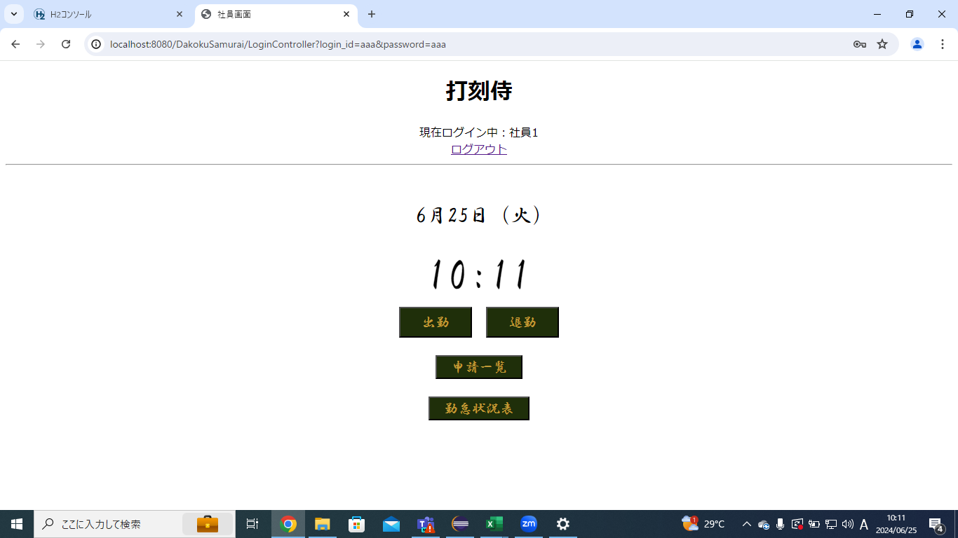
単体テストエビデンス
 | C001_ログイン

使用データ
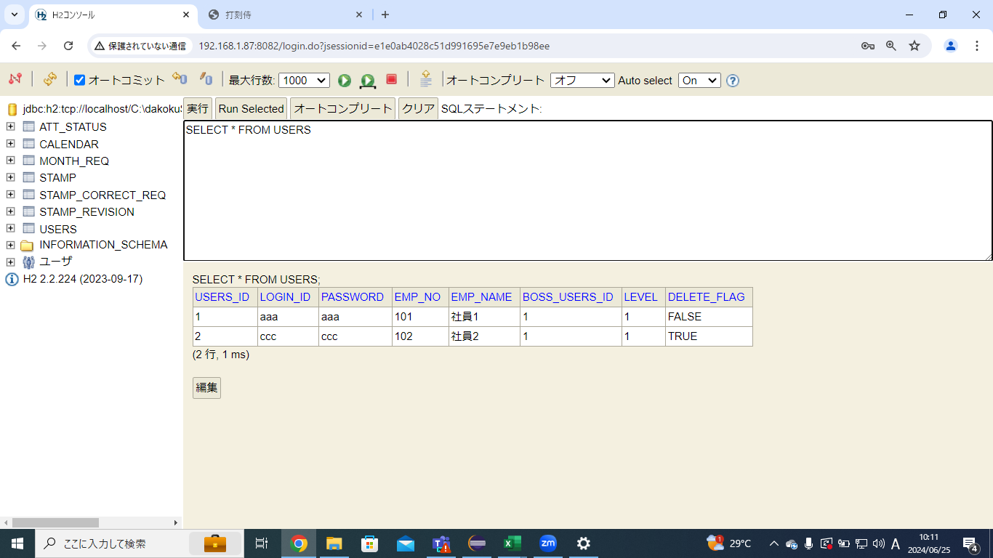

ケース3
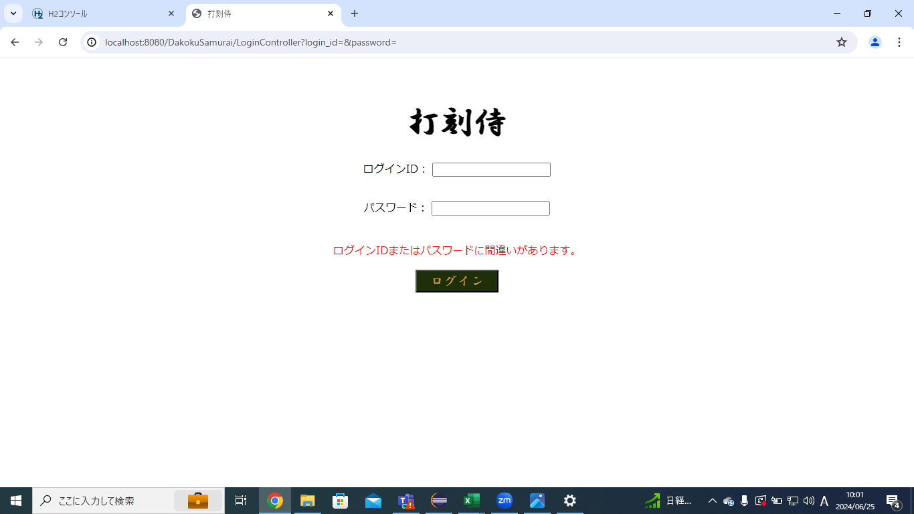

ケース4,5

ケース6,7


ケース8,9


ケース10,11
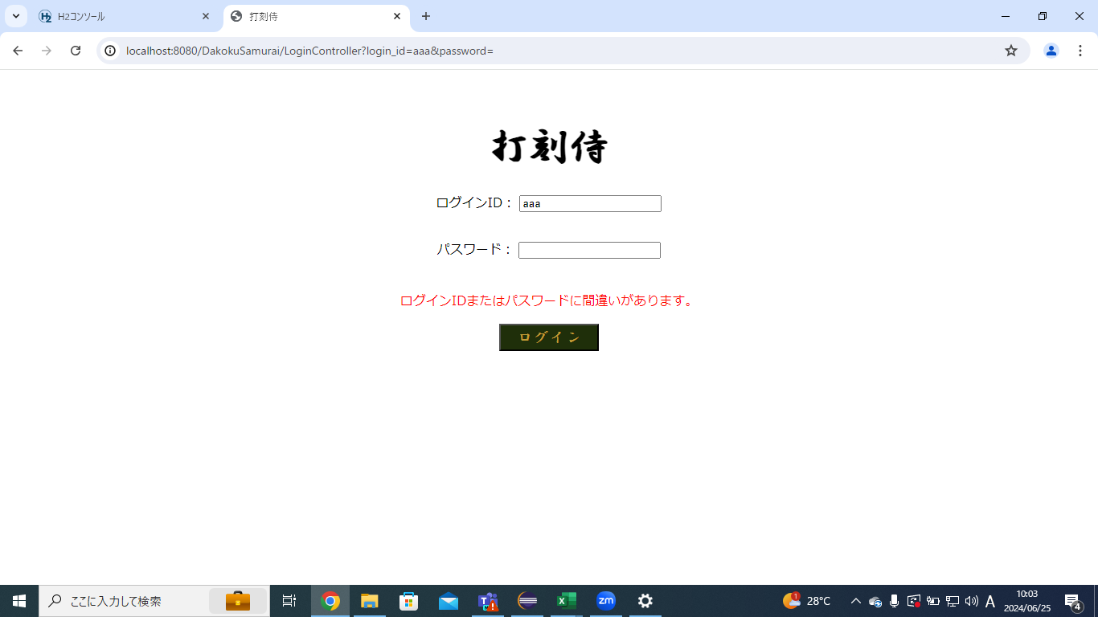

ケース12,13


ケース14,15


ケース16,17


ケース18,19


ケース20,21


ケース22,23
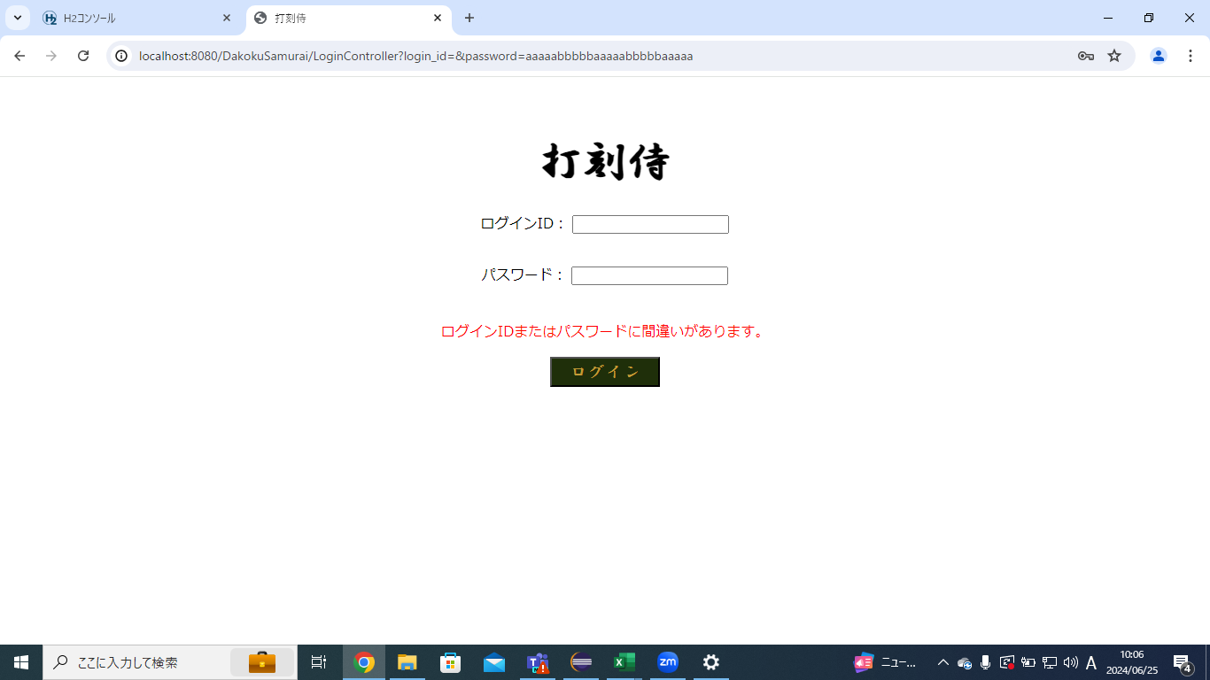

ケース24,25


ケース26,27


ケース28

